Sheet1
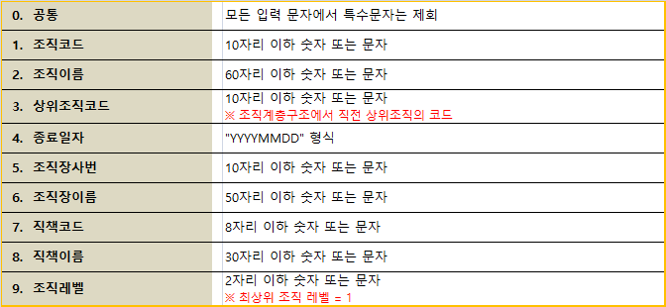
조직코드 | 조직이름 | 상위조직코드 | 종료일자 | 조직장사번 | 조직장이름 | 직책코드 | 직책이름 | 조직레벨
60000001 | 대표이사 |  | 99991231 | 10000001 | 홍길동 | 80000001 | 대표이사 | 1
60000002 | 개발1팀 | 60000001 | 99991231 | 10000002 | 김철수 | 80000002 | 팀장 | 2
60000003 | 개발2팀 | 60000001 | 99991231 | 10000003 | 박철수 | 80000002 | 팀장 | 2

